Лист1
MS SQL | _InfoRg970

_Period | _Fld1040_TYPE | _Fld1040_RTRef | _Fld1040_RRRef | _Fld1041RRef | _Fld1042RRef | _Fld1043 | _Fld1044 | _Fld1228 | _Fld1257 | _Fld1260RRef | _Fld1262 | _Fld1263 | _Fld1291RRef | _Fld1293RRef | _Fld1294 | _Fld1296 | _Fld1345 | _Fld4379 | _Fld5157 | _Fld1429 | _Fld4290
776144 | 0x08 | 0x00000011 | 0x80CB0CC47A76694911E80268BE16BBF0 | 0x80BD0CC47A76694911E70B1B1765D714 | 0x80BC0CC47A76694911E7087DD82E9F98 | 1/1/01 | 1/1/01 | 0x01 | 0x01 | 0x00000000000000000000000000000000 | 0x00 | 0x00 | 0x00000000000000000000000000000000 | 0xAB50AC1F6BDBBE9211EE6738ED3DD7AD | 776126.4700694444 |  | 0x00 | 63869529327851 | 0x00 | 0x00
776144 | 0x08 | 0x00000011 | 0x80BD0CC47A76694911E7152F76259883 | 0xAB5AAC1F6BDBBE9211EF759B3F600B18 | 0xAB62AC1F6BDBBE9211EFB245051A3C75 | 1/1/01 | 1/1/01 | 0x01 | 0x01 | 0x00000000000000000000000000000000 | 0x00 | 0x00 | 0xAB51AC1F6BDBBE9211EED6F747D59549 | 0xAB50AC1F6BDBBE9211EE8932141B38BE | 776141.449849537 | 8 процедура за последний месяц | 0x00 | 63871141667577 | 0x00 | 0x00
776144 | 0x08 | 0x00000011 | 0x80BD0CC47A76694911E7152F76259883 | 0x80BA0CC47A76694911E6BD2E0274D689 | 0xAB43AC1F6BDBBE9211EBCE7E082AE748 | 1/1/01 | 1/1/01 | 0x01 | 0x01 | 0x00000000000000000000000000000000 | 0x00 | 0x00 | 0xAB51AC1F6BDBBE9211EED6F747D59549 | 0xAB50AC1F6BDBBE9211EE8932141B38BE | 776142.5908101852 | 8 процедура за последний месяц | 0x00 | 63871240246278 | 0x00 | 0x00
776144 | 0x08 | 0x00000011 | 0x80CB0CC47A76694911E80268BE16BBF0 | 0x80BD0CC47A76694911E70D3D7E012B2F | 0x80BC0CC47A76694911E707CAE7F99855 | 1/1/01 | 1/1/01 | 0x00 | 0x01 | 0x00000000000000000000000000000000 | 0x00 | 0x00 | 0x00000000000000000000000000000000 | 0x80CB0CC47A76694911E80268BE16BBF0 | 776135.4326157407 |  | 0x00 | 63870621778542 | 0x00 | 0x00
776144 | 0x08 | 0x00000011 | 0x80BD0CC47A76694911E7152F76259883 | 0xAB5AAC1F6BDBBE9211EF759B68ACE84F | 0xAB68AC1F6BDBBE9211EFC3917DF1E0FA | 1/1/01 | 1/1/01 | 0x01 | 0x01 | 0x00000000000000000000000000000000 | 0x00 | 0x00 | 0xAB51AC1F6BDBBE9211EED6F747D59549 | 0xAB5AAC1F6BDBBE9211EF91067348DC2D | 776138.5081597222 | 4 процедура за последний месяц | 0x00 | 63870887505182 | 0x00 | 0x00

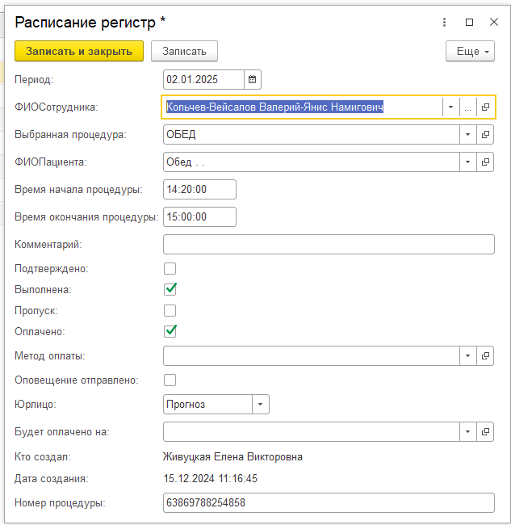
"Period" | "Период"
"Fld1040" | "ФИОСотрудника" | Ссылка на элемент справочника Сотрудники или Подсотрудники
"Fld1041" | "ВыбраннаяПроцедура" | Ссылка на элемент справочника Процедуры
"Fld1042" | "ФИОПациента" | Ссылка на элемент справочника Клиенты
"Fld1043" | "ВремяНачалаПроцедуры" | Время начала процедуры, с пуcтой датой 0000 00 00 15:30:00(yyyymmdd H:M:S)
"Fld1044" | "ВремяОкончанияПроцедуры" | Время конца процедуры, с пуcтой датой 0000 00 00 15:30:00(yyyymmdd H:M:S)
"Fld1228" | "Выполнена" | Булево. Устанавливается сотрудником после выпонения процедуры
"Fld1257" | "Оплачено" | Булево. Устанавливается после оплаты процедуры
"Fld1260" | "МетодОплаты" | Ссылка на Справочник МетодОплаты
"Fld1262" | "Подтверждено" | Булево. В основновном исользуется для подтверждеия Клиентов из Списка приезжающих
"Fld1263" | "Юрлицо" | Булево.
"Fld1291" | "ФИОСотрудника1" | Ссылка на элемент справочника Сотрудники Заполняется если "Fld1040" является подсотрудником
"Fld1293" | "КтоСоздал" | Ссылка на элемент справочника Сотрудникию. Указывает автора первоначальной записи.
"Fld1294" | "ДатаСоздания" | Дата.
"Fld1296" | "Комментарий" | Строка 150 символов. Учет процедур, замечания для врача etc
"Fld1345" | "АвтоРасписание" | Булево. В использовании замечен не был
"Fld4379" | "НомерПроцедуры" | Строка 100 символов. Дается при создании записи, от функции ТекущаяУниверсальнаяДатаВМиллисекундах()
"Fld5157" | "ПропускСОплатой" | Булево. Не используется
"Fld1429" | "ОповещениеОтправлено" | Булево. Не используется
"Fld4290" | "НомерПроцедурыУдалить"

Суффикс | Тип поля базы данных | Поле добавляется в случаях:
 | MS SQL Server
_TYPE | BINARY(1) | - Составной тип объекта метаданных.
 |  | Содержит фактический тип хранимого значения.
_L | BINARY(1) | - Выбран тип "Булево".
 |  | Содержит значение, если его тип - "Булево", или 0x00 в противном случае.
_N | NUMERIC(n,k) | - Выбран тип "Число". Длина - n, точность - k.
 |  | Содержит значение, если его тип - "Число", или 0 в противном случае.
_T | DATETIME | - Выбран тип "Дата".
 |  | Содержит значение, если его тип - "Дата", или дату 1 января 1 года, 00:00:00.
_S | NCHAR(n) | - Выбран тип "Строка Фиксированная" длины n символов.
 |  | Содержит значение, если его тип - "Строка", или строку из n пробелов в противном случае.
 | NVARCHAR(n) | - Выбран тип "Строка Переменная" с максимальной длиной n символов.
 |  | Содержит значение, если его тип - "Строка", или пустую строку в противном случае.
 | NTEXT | - Выбран тип "Строка Неограниченная".
 |  | Содержит значение, если его тип - "Строка", или пустую строку в противном случае.
_B | BINARY(n) | - Может использоваться в служебных полях для хранения двоичных данных длины n байт.
 |  | Содержит значение, если его тип "Двоичный" (этот тип является служебным и недоступен на уровне конфигурации), или последовательность нулевых байт в противном случае.
 | VARBINARY(n) | - Может использоваться в служебных полях для хранения двоичных данных с максимальной длиной n байт.
 |  | Содержит значение, если его тип "Двоичный" (этот тип является служебным и недоступен на уровне конфигурации), или последовательность байт нулевой длины в противном случае.
 | IMAGE | - Выбран тип "Хранилище значения".
 |  | Содержит значение, если его тип "Хранилище значения", или последовательность байт нулевой длины в противном случае.
_RTRef | BINARY(4) | - Выбран тип "Ссылка" на объекты базы данных более чем одного типа.
 |  | Содержит номер таблицы, на которую ссылается значение, если его тип "Ссылка", или 0x00000000 в противном случае.
_RRRef | BINARY(16) | - Выбран тип "Ссылка".
 |  | Содержит идентификатор записи, на которую ссылается значение, если его тип "Ссылка", или 0x00000000000000000000000000000000 в противном случае.

